상품제안서
리유저블 투명컵 [트라이탄] | 상품코드: F02296

 |  |  |  |  |  |  | 02-412-0044 | www.easy1.co.kr
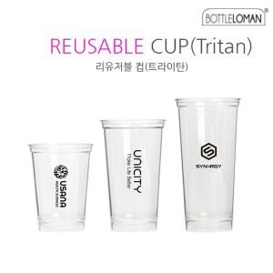

【상세/제작정보】

【인쇄/포장옵션】 | 실크 / 포장지포장

【공급단가】 | 수량 | 200~ | 500~ | 1,000~ | 3,000~ | 5,000~
*VAT별도 | 355ml | 2,240원 | 2,160원 | 2,080원 | 2,000원 | 1,920원
 | 473ml | 2,380원 | 2,290원 | 2,210원 | 2,120원 | 2,040원
 | 591ml | 2,660원 | 2,560원 | 2,470원 | 2,370원 | 2,280원

【상품 URL】 | http://www.easy1.co.kr/src/goods_detail.php?gdno=2296

